12V 2A
V OUT | R1 input | R2 | R1/R2 | R1 | R2 input
16 | 56 | 10.321243523 | 5.4257028112 | 44.762048193 | 8.25 | VREF=2.49
9 |  | 0 | 2.6144578313 | 0 |  | V OUT =(1+R1/R2)*VREF
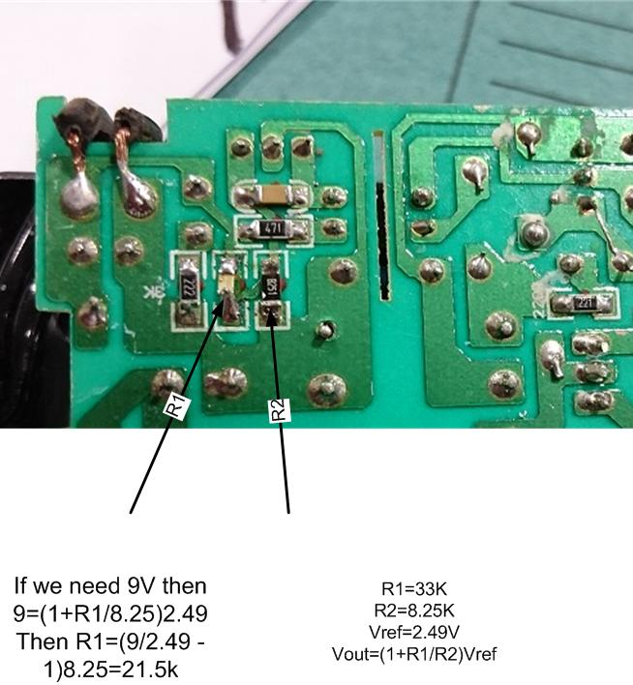
6 |  | 0 | 1.4096385542 | 0
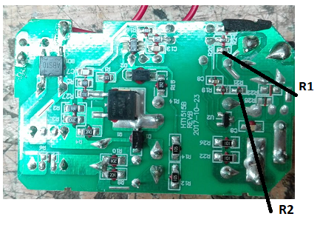
15 |  | 0 | 5.0240963855 | 0
16 | 47 | 8.6624722428 | 5.4257028112 | 0
8 |  | 0 | 2.2128514056 | 0
10 | 56 | 10

NOTE:
Don't go byond the limit of the capacitor

12V 3A
VOUT | R1
7.5 | 8.8924302789

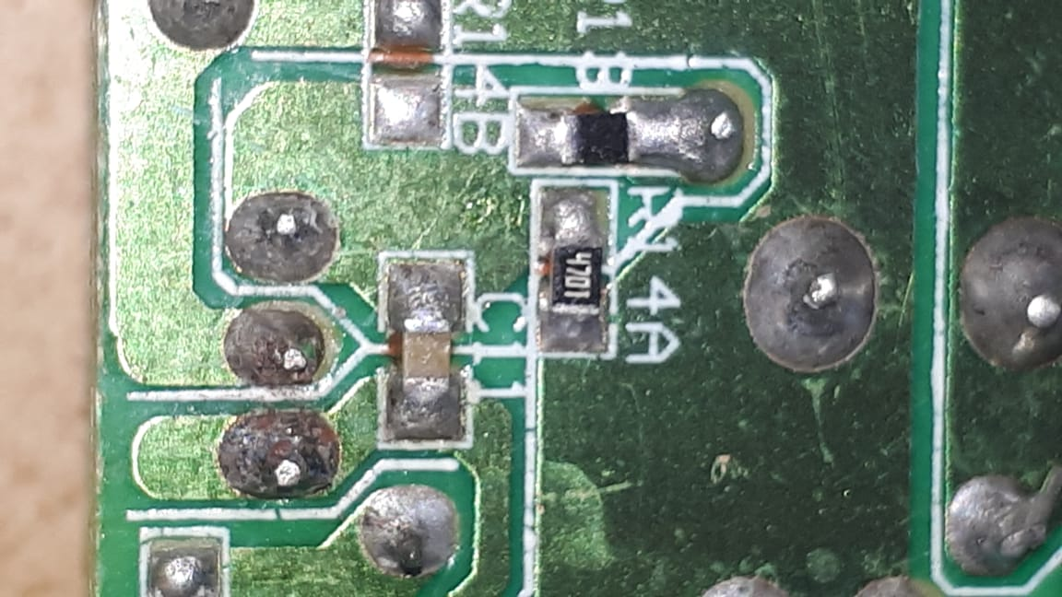
 | 3.0241935484
 | 2.0241935484
 | 0.49402390438
 | 8.8924302789

 |  | يجب تبديل قيمة هذه Resistor

